ｱﾄﾚｰP3
１． | フロアマット類の装着時 注意事項､他

カ タ ロ グ No | 互 換 性 | 品 名 | 添付品 コード | 品 番 | 注意事項､他

124 | ○新 | ｶｰﾍﾟｯﾄﾏｯﾄ(ﾌﾟﾚﾐｱﾑ) | P1202 | 08210-K5074 | ﾌﾛｱﾏｯﾄはﾀﾞｲﾊﾂ純正品を正しく装着してください｡ ﾀﾞｲﾊﾂ純正品以外を装着したり､純正品でも正しく装着していないと ﾍﾟﾀﾞﾙの操作を妨げ､思わぬ事故につながる恐れがあります｡ 特に下記事項にご注意ください｡ (1)付属のｽﾞﾚ防止ﾌｯｸを使用して正しく取付けてください｡ (2)他のﾌﾛｱﾏｯﾄなどと重ねて使用しないでください｡
125 | ○新 | ｶｰﾍﾟｯﾄﾏｯﾄ | P1204 | 08210-K5071
126 | ○新 | ｶｰﾍﾟｯﾄﾏｯﾄ(ﾌﾛﾝﾄ) | P1206 | 08210-K5073
127 | ○新 | ｵｰﾙｳｪｻﾞｰﾏｯﾄ | P1208 | 08200-K5073
128 | ○新 | ｵｰﾙｳｪｻﾞｰﾏｯﾄ(ﾌﾛﾝﾄ) | P1210 | 08200-K5074
 |  |  | 添付品コード
129 | ○新 | 乗り出し楽々ﾌﾟﾗﾝ (ｱﾄﾚｰ用) | P1212
130 | ○新 | 乗り出し楽々ﾌﾟﾗﾝ (ｱﾄﾚｰﾃﾞｯｷﾊﾞﾝ用) | P1214

２. | リモコンエンジンスターター 注意事項､他

カ タ ロ グ No | 互 換 性 | 品 名 | 添付品 コード | 品 番 | 注意事項、他

66 | 従 | ﾘﾓｺﾝｴﾝｼﾞﾝｽﾀｰﾀｰ (ｷｰﾌﾘｰｼｽﾃﾑ付車用) | N6128 | 08180-K5003 | 注)地域によっては地方自治体の条例に抵触し罰則を受ける場合があります。 都道府県､市町村条例を確認のうえ、ご購入ください。 ﾘﾓｺﾝは車両1台につき1個までの登録となります｡ 純正ﾃﾞｨｽﾌﾟﾚｲｵｰﾃﾞｨｵ､純正用品ﾅﾋﾞ､ｵｰﾄｴｱｺﾝとの連動機能付｡ 登録作業には故障診断機「DS-4」が必要になります。

３. | エクステンションナット装着時の注意事項、他
指示部のナットを使用する場合(車両標準装備のマルチフック※66301-B5030-C0 装着等)、エクステンションナットが必要となります。
また、指定位置以外へ装着された場合、用品及び車両部品へ損傷を与える可能性がありますので十分ご注意ください。

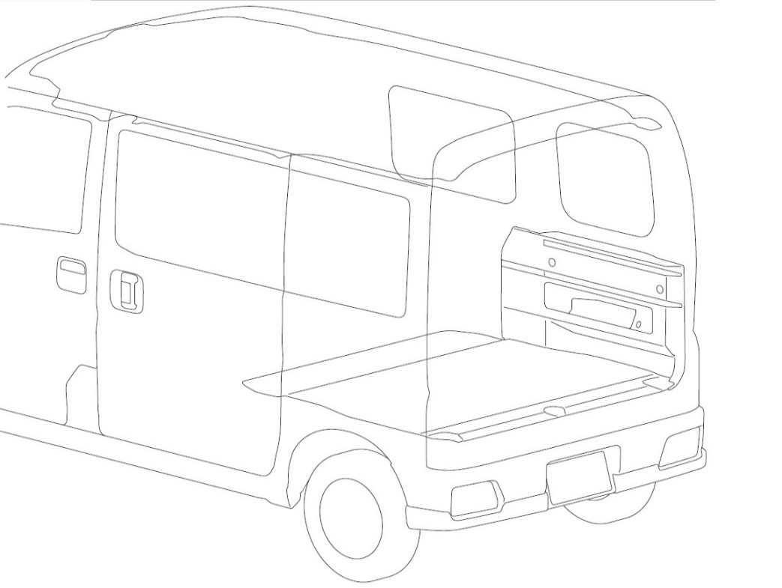

●：エクステンションナット
装着可能部位
左右同様

アトレーＸ／アトレーＲＳ
へ装着の場合
（デッキバンへは装着不可）

４． | ユーティリティフック装着時の注意事項、他

指定位置以外へ装着された場合、用品及び車両部品へ損傷を与える可能性がありますので十分ご注意ください。

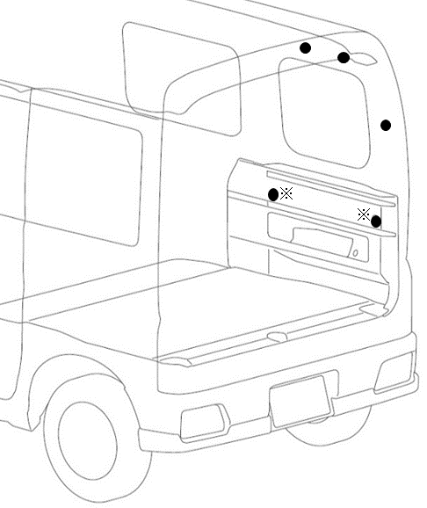
 |  |  |  | ※部取付の際は別売のエクステンションナットが必要となります。

●：ユーティリティフック
装着可能部位
左右同様

アトレーＸ／アトレーＲＳ
へ装着の場合
（デッキバンへは装着不可）

